Лист_1
 |  | ООО "Лидер", ИНН 2464145218, КПП 246101001, 660050, Красноярский край, Красноярск г, Грунтовая ул, дом 19, СКЛАД 11, +7 (391) 269-97-48

 |  |  | Прайс-лист
 |  |  | 05 сентября 2025 г.

Код | Изображение |  | Наименование товаров | Ед.Изм. | Объем | Вес

 |  |  | КАТАЛОГ
 |  |  | 05.САНФАЯНС
 |  |  | Санфаянс CeruttiSPA
 |  |  | Раковины CeruttiSPA
00-00216994 |  | 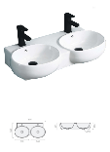 | Раковина двойная Double VIVA накладная Cerutti SPA | шт | 0.06 | 25
00-00217462 |  |  | Раковина накладная ассимитричная 690*370*130 Cerutti SPA CR7014 | шт | 0.04 | 12
00-00217263 |  |  | Раковина накладная круглая ребристая 405*405*130 Cerutti SPA CR0007 | шт | 0.03 | 8
00-00217461 |  |  | Раковина накладная овальная 560*390*140 ЧЕРНАЯ МАТОВАЯ Cerutti SPA CR2691 | шт | 0.04 | 12
00-00217463 |  |  | Раковина накладная овальная 640*360*140 Cerutti SPA CR7031B | шт | 0.04 | 12
00-00217262 |  |  | Раковина накладная прямоугольная 460*330*135 ЗОЛОТО Cerutti SPA CR0078B | шт | 0.03 | 7.5
00-00217460 |  |  | Раковина накладная прямоугольная 520*420*150 Cerutti SPA CR0094 | шт | 0.05 | 17
00-00217833 |  |  | Раковина накладная прямоугольная 520*420*150 Cerutti SPA CR0094 УЦЕНКА | шт | 0.05 | 17
 |  |  | Унитазы
00-00216988 |  | 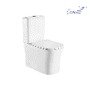 | Бачок с крышкой ADIGE MARMOLADA nivolet без арматуры | шт | 0.06 | 10
00-00219306 |  | 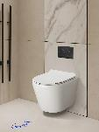 | Унитаз LUIGI Aria Tornado подвесной безободковый со смывом торнадо Ceruttispa CT11101 490x370x370 | шт | 0.06 | 26
00-00219307 |  | 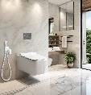 | Унитаз VIOLA Aria Tornado подвесной безободков белый смыв торнадо Ceruttispa CT10583 525х365*320 | шт | 0.09 | 30
00-00214375 |  | 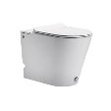 | Унитаз ИМПУЛЬСНЫЙ напольный ARGENTERA смыв 2кн сид тонкое дюропласт м/лифт 600*350*410 7267 | шт | 0.06 | 25
00-00214376 |  | 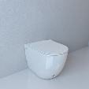 | Унитаз ИМПУЛЬСНЫЙ напольный BARBARIA смыв 2кн сид тонкое дюропласт м/лифт 600*350*410 7264 | шт | 0.06 | 25
00-00217268 |  | 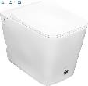 | Унитаз ИМПУЛЬСНЫЙ напольный DISGRAZIA Pulse смыв 2кн сид тонкое дюропласт м/лифт 600*350*410 7269 | шт | 0.21 | 38
00-00218747 |  | 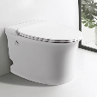 | Унитаз ИМПУЛЬСНЫЙ напольный NAUTILUS PULSE смыв 2кн сид тонкое дюропласт м/л б/с 625*380*440 10200 | шт | 0.17 | 39
00-00218748 |  | 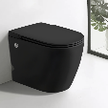 | Унитаз ИМПУЛЬСНЫЙ напольный SELLA PULSE MB черный мат смыв 2кн сид дюр/п м/л б/с 580*380*400 10199 | шт | 0.17 | 39
00-00214377 |  | 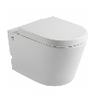 | Унитаз ИМПУЛЬСНЫЙ подвесной ARGENTERA ARIA рама в компл смыв 2кн сид м/лифт 600*350*410 7279 | шт | 0.06 | 25
00-00214378 |  | 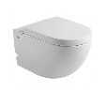 | Унитаз ИМПУЛЬСНЫЙ подвесной BARBARIA ARIA рама в компл смыв 2кн сид м/лифт 600*350*410 7277 | шт | 0.06 | 25
00-00218249 |  | 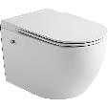 | Унитаз ИМПУЛЬСНЫЙ подвесной SELLA ARIA PULSE белый микролифт 10193+10242 | шт | 0.06 | 25
00-00218248 |  | 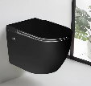 | Унитаз ИМПУЛЬСНЫЙ подвесной SELLA ARIA PULSE черный матовый микролифт 10194+10242 | шт | 0.06 | 25
00-00219304 |  | 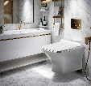 | Унитаз подвесной ELLERO Aria PP безободковый Ceruttispa CT10481 520x350x360 | шт | 0.08 | 27
00-00219308 |  | 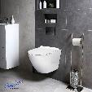 | Унитаз подвесной 9529 белый безобод сид м/лифт смыв торнадо 490*370*370 | шт | 0.06 | 25
00-00217033 |  | 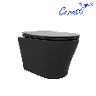 | Унитаз подвесной ADIGE Aria MB 490*360*355 мат черный безободк сид с микролифт | шт | 0.06 | 25
00-00216991 |  | 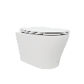 | Унитаз подвесной ADIGE Aria MW безободк сид микролифт быстросъемн 490*360*355 9245 | шт | 0.06 | 25
00-00218986 |  | 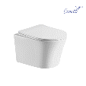 | Унитаз подвесной ADIGE Aria безободковый без сиденья 490*360*355 | шт | 0.06 | 25
00-00213834 |  |  | Унитаз подвесной ADIGE Aria безободковый сиденье микролифт быстросьемн 490*360*355 | шт | 0.06 | 25
00-00217029 |  | 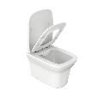 | Унитаз подвесной AMI Aria безободковый сиденье микролифт быстросъемн 500*360*350 | шт | 0.06 | 25
00-00213942 |  |  | Унитаз подвесной ARNO Aria безободковый сиденье микролифт быстросъемн 490*360*355 | шт | 0.06 | 25
00-00219305 |  | 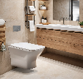 | Унитаз подвесной ELLERO Aria PP безободковый Ceruttispa CT10481 520x350x360 | шт | 0.08 | 27
00-00213835 |  | 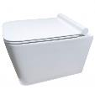 | Унитаз подвесной MAIELLA Aria безободковый сид микролифт быстросьемн 500*350*320 7402 | шт | 0.06 | 25
00-00214387 |  | 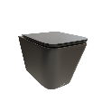 | Унитаз подвесной MAIELLA Aria MB черный мат безободк сид млифт 490*360*325 9163 | шт | 0.06 | 25
00-00218988 |  | 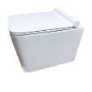 | Унитаз подвесной MAIELLA Aria MW белый матовый безободк без сиденья 490*360*325 9164 | шт | 0.06 | 25
00-00215421 |  |  | Унитаз подвесной MAIELLA Aria MW белый матовый безободк сид микролифт 490*360*325 9164 | шт | 0.06 | 25
00-00218434 |  |  | Унитаз подвесной MAIELLA Aria PP белый безободк сид микролифт быстросъёмное 490*360*325 10479 | шт | 0.06 | 25
00-00218602 |  | 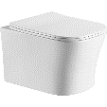 | Унитаз подвесной MARMOLADA Aria безободк выпуск гориз 485*360*350 УЦЕНКА | шт | 0.06 | 25
00-00208787 |  |  | Унитаз подвесной MARMOLADA Aria безободк выпуск гориз крышка дюроп микролифт быстросъемн 485*360*350 | шт | 0.06 | 25
00-00217264 |  | 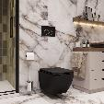 | Унитаз подвесной MIMI Aria MB черный матовый безободк сид м/лифт быстросъемн 510*350*355 | шт | 0.06 | 25
00-00216989 |  | 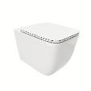 | Унитаз подвесной MIMI Aria безободк сид микролифт быстросъемн 510*350*355 | шт | 0.06 | 22
00-00214345 |  | 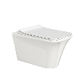 | Унитаз подвесной NIVOLET ARIA PP безободк сид тонкое м/лифт быстросъемн 495*360*350 9034 | шт | 0.06 | 25
00-00216992 |  | 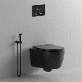 | Унитаз подвесной OGLIO Aria MB черный матовый безободк сид м/лифт быстросъемн 485*365*350 | шт | 0.06 | 25
00-00213948 |  | 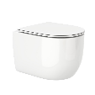 | Унитаз подвесной OGLIO Aria безободковый сиденье микролифт быстросъемн 485*365*350 | шт | 0.06 | 25
00-00217937 |  | 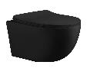 | Унитаз подвесной ORLTER Aria MBF безободк черный матовый сид микролифт быстросъемн 490*360*325 10017 | шт | 0.06 | 25
00-00217261 |  | 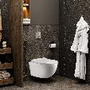 | Унитаз подвесной ORLTER PP безободковый сиденье ABS м/лифт быстросъем 485*365*360 | шт | 0.06 | 25
00-00216990 |  |  | Унитаз подвесной SANTA Aria безободк сид микролифт быстросъемн 485*410*355 | шт | 0.06 | 22
00-00217260 |  | 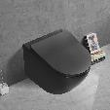 | Унитаз подвесной SELLA Aria Tornado MB черный матовый безобод сид м/лифт быстросъем 490*370*370 | шт | 0.06 | 25
00-00217265 |  | 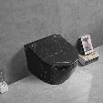 | Унитаз подвесной SELLA Aria Tornado MMB мрамор черный мат безобод сид м/лифт быстросъем 490*370*370 | шт | 0.06 | 25
00-00217266 |  | 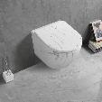 | Унитаз подвесной SELLA Aria Tornado MMW мрамор белый мат безобод сид м/лифт быстросъем 490*370*370 | шт | 0.06 | 25
00-00218254 |  |  | Унитаз подвесной SELLA Aria Tornado Plus белый безобод сид м/лифт быстросъем 490*370*370 | шт | 0.06 | 25
00-00208786 |  | 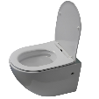 | Унитаз подвесной SELLA Aria безободковый сид микролифт быстросьемн 490*360*325 7183 | шт | 0.06 | 25
00-00214383 |  | 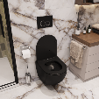 | Унитаз подвесной SELLA Aria черный безободк сид микролифт 490*360*325 9160 | шт | 0.06 | 25
00-00218253 |  | 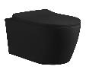 | Унитаз подвесной SELLA Aria черный матовый безободковый сиденье быстросъемн 10016 | шт | 0.19 | 45
00-00217267 |  | 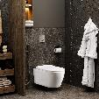 | Унитаз подвесной SELLA PP безободковый сиденье ABS м/лифт быстросъем 485*365*360 | шт | 0.06 | 25
00-00214371 |  | 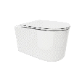 | Унитаз подвесной TANARO Aria безободковый сиденье тонкое микролифт быстросъемн 485*365*350 | шт | 0.06 | 25
00-00216993 |  | 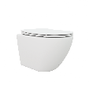 | Унитаз подвесной TICINO Aria MW безободк сид м/лифт быстросъемн 485*365*350 8917 | шт | 0.06 | 25
00-00215208 |  | 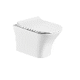 | Унитаз подвесной VETTORE Aria безободковый сиденье дюрапласт м/лифт быстросъемн 480*340*350 7190 | шт | 0.06 | 21
00-00218435 |  | 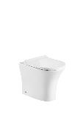 | Унитаз приставной BERNINA F безободковый сидденье м/лифт быстросъёмн 520*340*400 | шт | 0.06 | 26
00-00218252 |  | 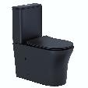 | Унитаз-компакт ADIGE MB безободк черный матовый ТЕРМООБЖИГ 9244 | шт | 0.19 | 45
00-00214346 |  | 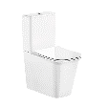 | Унитаз-компакт ARNO безободковый сиденье м/лифт Cerutti SPA (620х345х800) 7838 | шт | 0.06 | 25
00-00208785 |  | 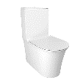 | Унитаз-компакт AVISIO безободковый выпуск гориз крышка дюропласт микролифт быстросьемная 610*380*830 | шт | 0.19 | 45
00-00217936 |  | 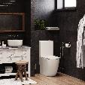 | Унитаз-компакт Bella безободковый высокий сиденье м/лифт Cerutti SPA (620х345х800) 8709 | шт | 0.06 | 25
00-00218750 |  | 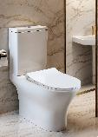 | Унитаз-компакт BERNINA TORNADO безобод смыв торнадо выпуск гориз сид дюропл микрол б/с 665*350*830 | шт | 0.19 | 45
00-00218250 |  | 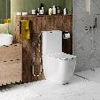 | Унитаз-компакт CHIKA высокий безободковый выпуск гориз микролифт 620х385х920 | шт | 0.19 | 45
00-00219302 |  | 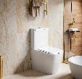 | Унитаз-компакт MANLIO Tornado безободковый CT10618 630х350х805 Ceruttispa | шт | 0.06 | 25
00-00215209 |  |  | Унитаз-компакт MARMOLADA 820*365*620 вып гориз сид дюроп микролифт быстросъемн 7777 | шт | 0.06 | 25
00-00218251 |  |  | Унитаз-компакт MIMI безободковый выпуск гориз микролифт 620*38*830 | шт | 0.19 | 45
00-00219303 |  | 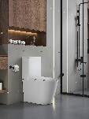 | Унитаз-компакт PIERA Tornado безободковый Ceruttispa CT10560 630х350х795 Ceruttispa | шт | 0.12 | 32
00-00208788 |  |  | Унитаз-компакт VETTOR безободковый выпуск гориз крышка дюропласт микролифт быстросьемная 665*345*770 | шт | 0.19 | 45
00-00218749 |  |  | Унитаз-компакт VETTORE TORNADO безобод смыв торнадо выпуск гориз сид дюропл микрол б/с 665*350*830 | шт | 0.19 | 45

